Ejercicio 1
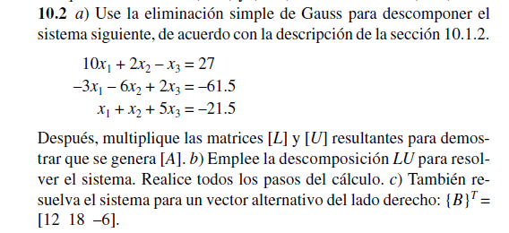

 | factor
f2-f1 | 0.3 | 10 | 2 | -1 | = | 27
f3-f1 | -0.1 | -3 | -6 | 2 | = | -61.5
 |  | 1 | 1 | 5 | = | -21.5

 |  | 3 | 0.6 | -0.3
 |  | 0 | -5.4 | 1.7

 |  | -1 | -0.2 | 0.1
 |  | 0 | 0.8 | 5.1

 |  | 10 | 2 | -1
f3-f2 | 0.14814814815 | 0 | -5.4 | 1.7
 |  | 0 | 0.8 | 5.1

 |  | 0 | -0.8 | 0.25185185185
 |  | 0 | 0 | 5.3518518519
 | inciso A
 |  | Matriz L |  |  |  | Matriz U |  |  | Producto de L x U
 |  | 1 | 0 | 0 |  | 10 | 2 | -1 | 10 | 2 | -1
 |  | -0.3 | 1 | 0 |  | 0 | -5.4 | 1.7 | -3 | -6 | 2
 |  | 0.1 | -0.14814814815 | 1 |  | 0 | 0 | 5.3518518519 | 1 | 1 | 5

 |  | Inversa L |  |  |  | Inversa U
 |  | 1 | 0 | 0 |  | 0.1 | 0.037037037037 | 0.0069204152249
 |  | 0.3 | 1 | 0 |  | 0 | -0.18518518519 | 0.058823529412
 |  | -0.055555555556 | 0.14814814815 | 1 |  | 0 | 0 | 0.18685121107
 | Inciso B
 |  |  | d=inv(L)*b |  |  |  | x=inv(U)*d
 |  |  | 27 |  |  | x1 | 0.5
 |  |  | -53.4 |  |  | x2 | 8
 |  |  | -32.111111111 |  |  | x3 | -6

 | inciso C

 | factor
f2-f1 | 0.3 | 10 | 2 | -1 | = | 12
f3-f1 | -0.1 | -3 | -6 | 2 | = | 18
 |  | 1 | 1 | 5 | = | -6

 |  | 3 | 0.6 | -0.3
 |  | 0 | -5.4 | 1.7

 |  | -1 | -0.2 | 0.1
 |  | 0 | 0.8 | 5.1

 |  | 10 | 2 | -1
f3-f2 | 0.14814814815 | 0 | -5.4 | 1.7
 |  | 0 | 0.8 | 5.1

 |  | 0 | -0.8 | 0.25185185185
 |  | 0 | 0 | 5.3518518519

 |  | Matriz L |  |  |  | Matriz U |  |  | Producto de L x U
 |  | 1 | 0 | 0 |  | 10 | 2 | -1 | 10 | 2 | -1
 |  | -0.3 | 1 | 0 |  | 0 | -5.4 | 1.7 | -3 | -6 | 2
 |  | 0.1 | -0.14814814815 | 1 |  | 0 | 0 | 5.3518518519 | 1 | 1 | 5

 |  | Inversa L |  |  |  | Inversa U
 |  | 1 | 0 | 0 |  | 0.1 | 0.037037037037 | 0.0069204152249
 |  | 0.3 | 1 | 0 |  | 0 | -0.18518518519 | 0.058823529412
 |  | -0.055555555556 | 0.14814814815 | 1 |  | 0 | 0 | 0.18685121107

 |  |  | d=inv(L)*b |  |  |  | x=inv(U)*d
 |  |  | 12 |  |  | x1 | 1.9723183391
 |  |  | 21.6 |  |  | x2 | -4.2352941176
 |  |  | -4 |  |  | x3 | -0.74740484429

